登録申込票
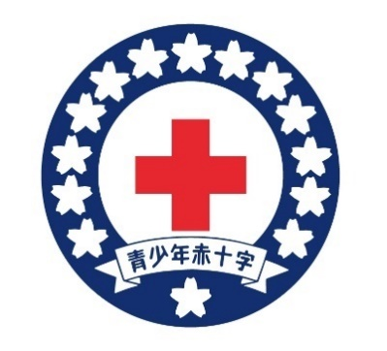 青少年赤十字登録申込票

登録申込日
【学校種別】該当するものを下記番号からお選びください。 |  |  |  |  |  |  | 15その他 右に記載
１幼稚園 ２保育所 ３認定こども園 ４小学校 ５中学校 ６義務教育学校 ７高等学校 ８中等教育学校 ９特別支援学校 10専修学校 11各種学校 通信制（12独立型 13併設型 14協力校 15その他） 16高等専門学校
ふ り が な
公 印
学校（園・所）名 (正式名称)

学校（園・所）長名

所 在 地 |  | (〒 ‐ )

連 絡 先 |  | 電話： |  |  |  | FAX：
青少年赤十字 担当教職員名 |  | （主） |  |  |  | （副）

メールアドレス（任意） |  | 1 |  |  |  | 2
【登録形態】１全校登録 ２学年登録 ３学級登録 ４委員会登録 ５クラブ活動等 ６その他
登録する学年 |  | 登録形態 |  | メンバー数
 |  |  |  | 男 |  | 女 |  |  | 計

計
委員会・クラブ等のグループ数（上記登録形態4～６の数）
全校（園・所）児童・生徒数 |  |  |  | 青少年赤十字指導者数
男 | 女 |  | 計 | 管理職 （校長・教頭等） | 教員 （管理職・養護・特支を除く） |  | 養護教諭・特支担当 |  | 計

備考１(学校(園･所)使用欄)

備考2(支部使用欄)

注1. この申込書で得た情報は当事業以外では使用いたしません。 注2. 必ず複写をとり、写しを学校控えとして保存してください。 注3. 新規登録の場合のみ、公印を押印してください。 継続登録の場合は公印の省略を可能とします。 |  |  |  |  |  | (支部使用欄)
 |  |  |  |  |  | 再新の別 （新規・継続） |  | 受付日 |  | 支部受付番号
 |  |  |  |  |  | 継続 |  | 年 月 日

